Info pour compilation
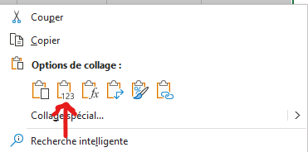
À quoi sert cet onglet? Vous pouvez copier la ligne d'information suivante et l'insérer dans votre tableau de compilation des projets à présenter au comité de gestion. Comment faire? Sélectionner les cases à copier avec votre souris. Utiliser le raccourci clavier CTRL-C (ou le bouton droit de la souris et l'option copier). Dans le document Excel de compilation des projets, sélectionner les cases souhaitées et utiliser le bouton droit de la souris pour coller l'information (voir image ci-dessous).

Nom légal de l'entreprise insrit au REQ | Titre du projet | Description sommaire du projet | Coût total du projet | Coûts admissibles | Aide totale accordée | Raison de la recommandation
0 | 0 | 0 | 0 $ | 0 $ | 0 $ | 0
 |  |  |  |  |  | Raison du refus
 |  |  |  |  |  | 0

